화면설계
메인
 | 노트북 | 데스크탑 | 모니터 | 주변기기
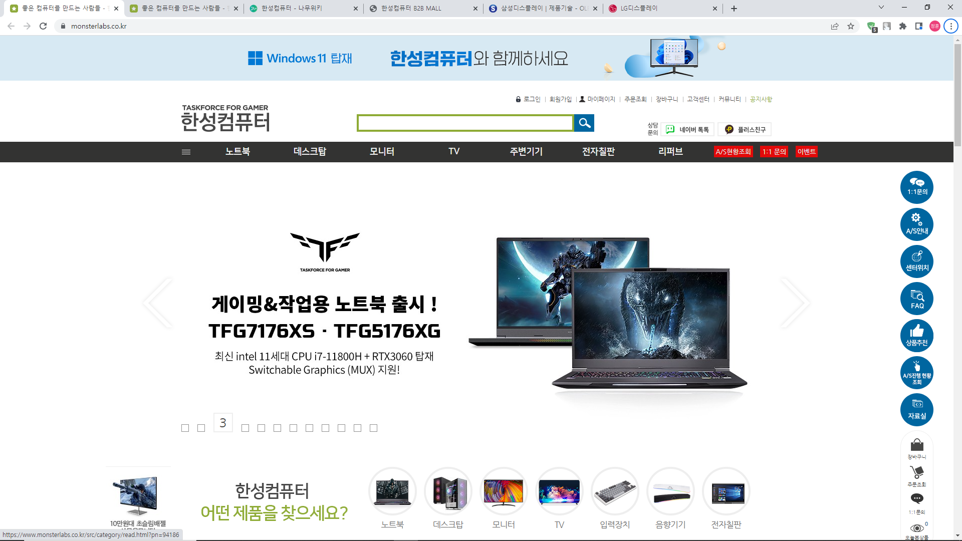

 |  |  |  |  | 사이드바
 |  |  |  |  | 1:1문의
 |  |  |  |  | A/S안내
 |  |  |  |  | 센터위치
 |  |  |  |  | FAQ

